INPUT
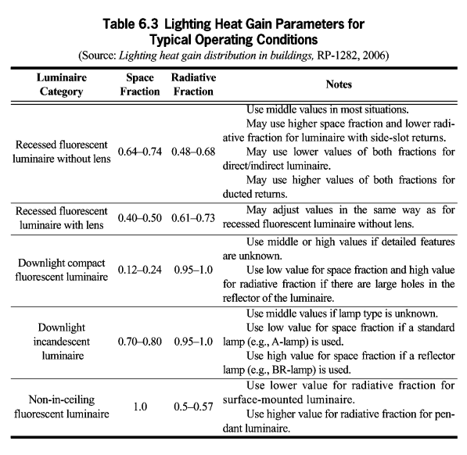
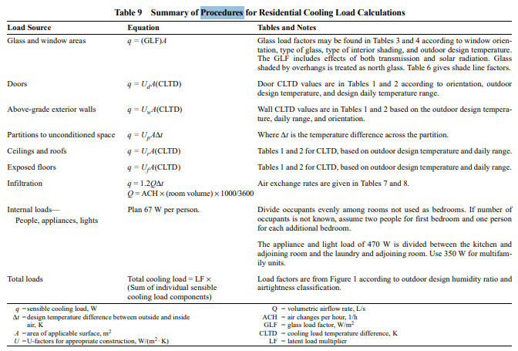
 |  |  | Hadap
 | Panjang |  |  | T |  |  | Atap | Jenis Ruangan
 | Lebar |  | U | S |  |  | Struktur Atap | Jumlah Penghuni
 | Tinggi |  |  |  |  |  | Langit-langit
 | Kota |  |  |  |  |  | Dinding
 |  |  |  |  |  |  | Lantai

Jenis | Material | R <m2K/W> |  |  |  | A<m2>
Atap | 0 | #N/A |  |  | U | 0
Struktur Atap | 0 | #N/A |  |  | S | 0
Langit-langit | 0 | #N/A |  |  | B | 0
Dinding | 0 | #N/A |  |  | T | 0
Lantai | 0 | #N/A
Plester | Semen | 0.013888888889

